E
2 NF


3 NF
client_id | first_name | last_name | id_city | FCT | id_city | province | city | postal_code
23 | Khalid | Boulahrouz | 1 |  | 1 | Noord-Holland | Alkmaar | 1825HH
24 | ZinEdine | Zidane | 2 |  | 2 | Noord-Holland | Langedijk | 1834DK
25 | Ruud | van Nitelrooy | 3 |  | 3 | Noord-Holland | Schermer | 1844JJ
19 | Fillip | Cocu | 4 |  | 4 | Noord-Holland | Heilo | 1850WI

F
2 NF
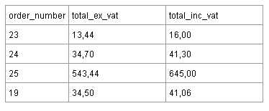

Где Total_inc_vat =119% от Total_ex_vat

2 NF
order_number | Total_ex_vat
23 | 13.44
24 | 34.7
25 | 543.44
19 | 34.5

